001
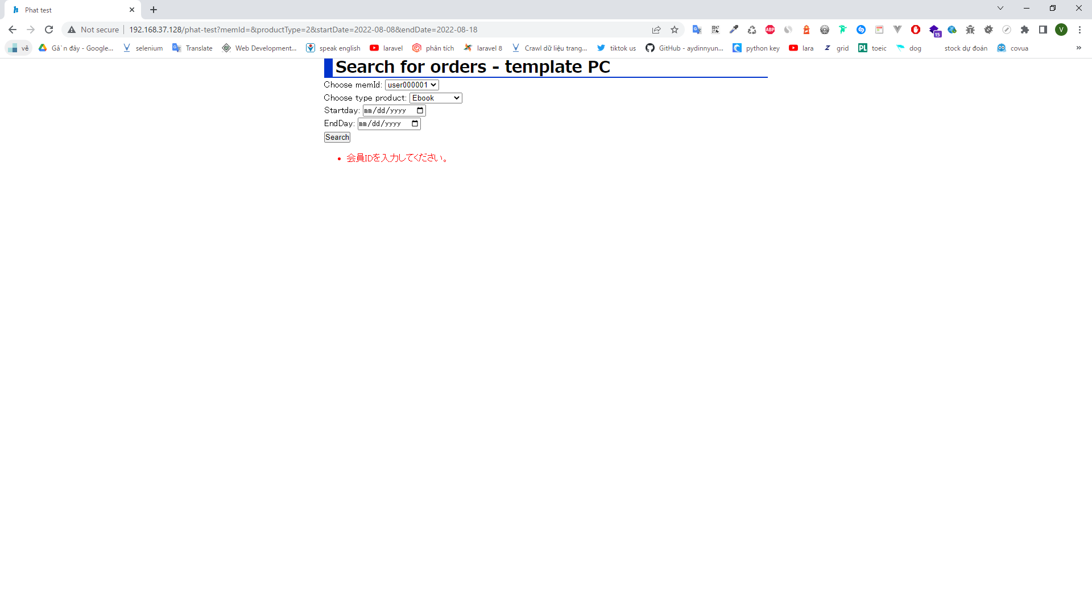
コマンド実行

実行結果

003
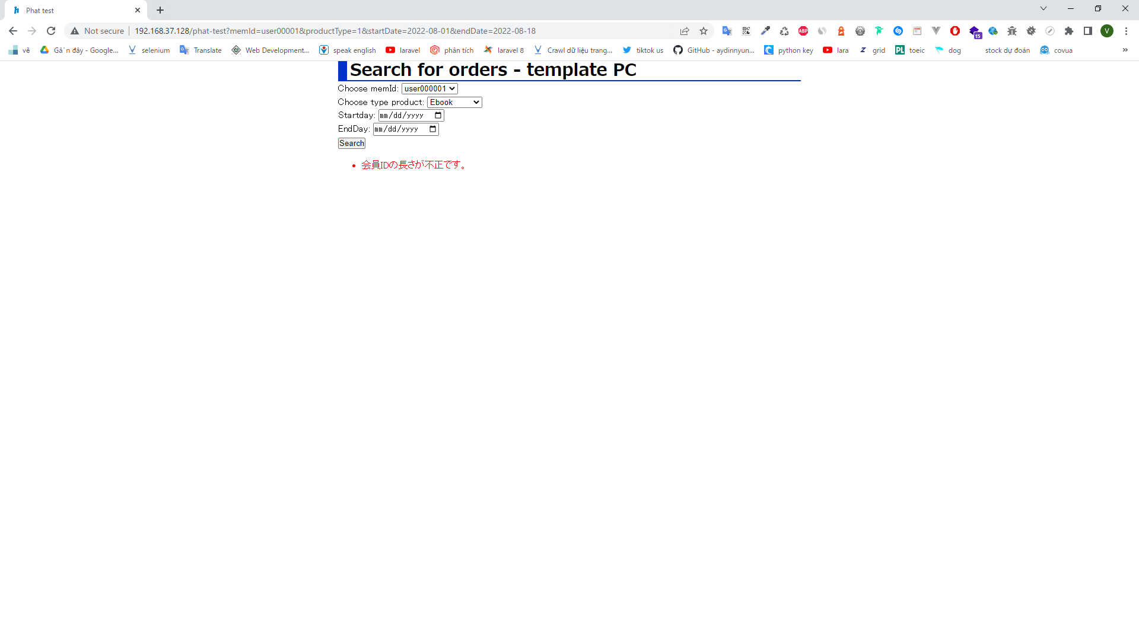
コマンド実行

Với memberId nhập vào 9 kí tự
実行結果

004

Với memberId nhập vào 11 kí tự
コマンド実行

実行結果
Với memberId nhập vào 11 kí tự

005
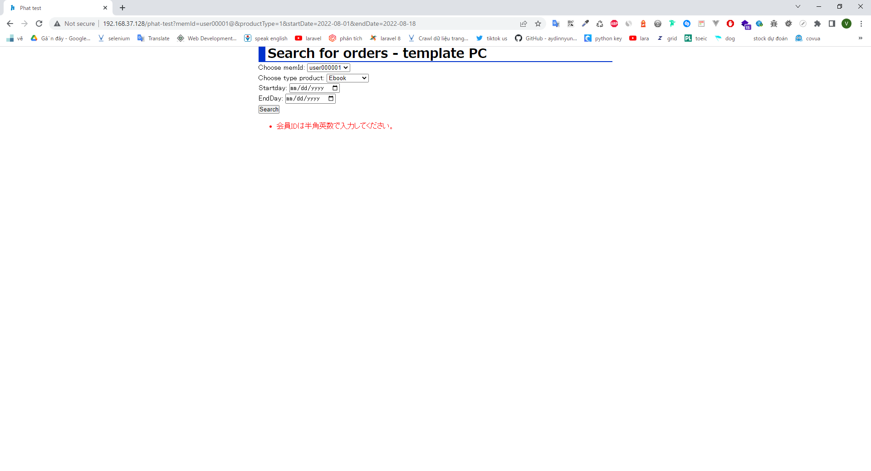
Với memberId nhập vào 11 kí tự
コマンド実行

実行結果
Với memberId nhập vào chứa kí tự đặc biệt

006
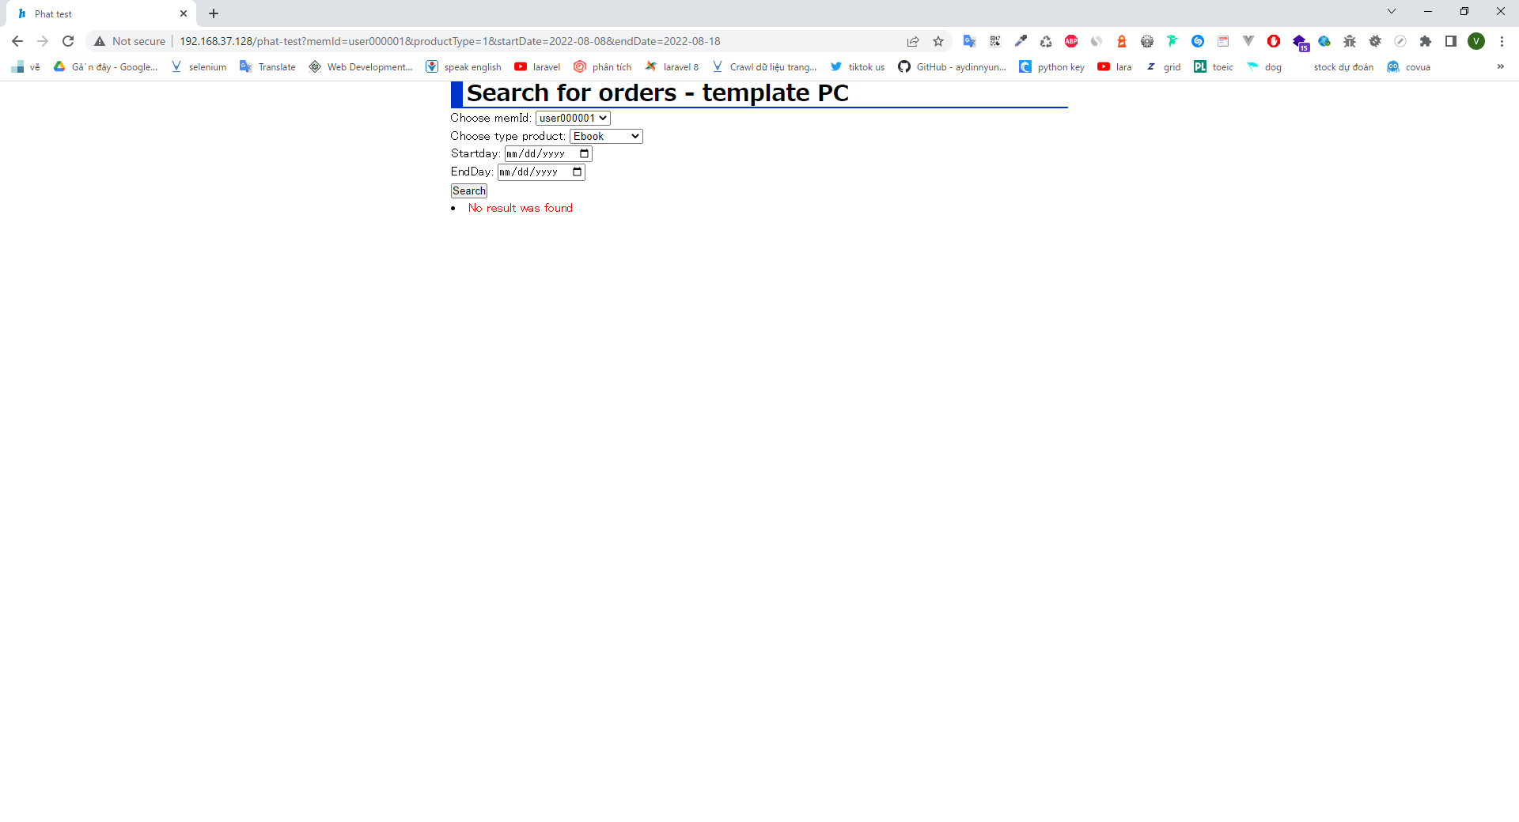
コマンド実行

実行結果

007
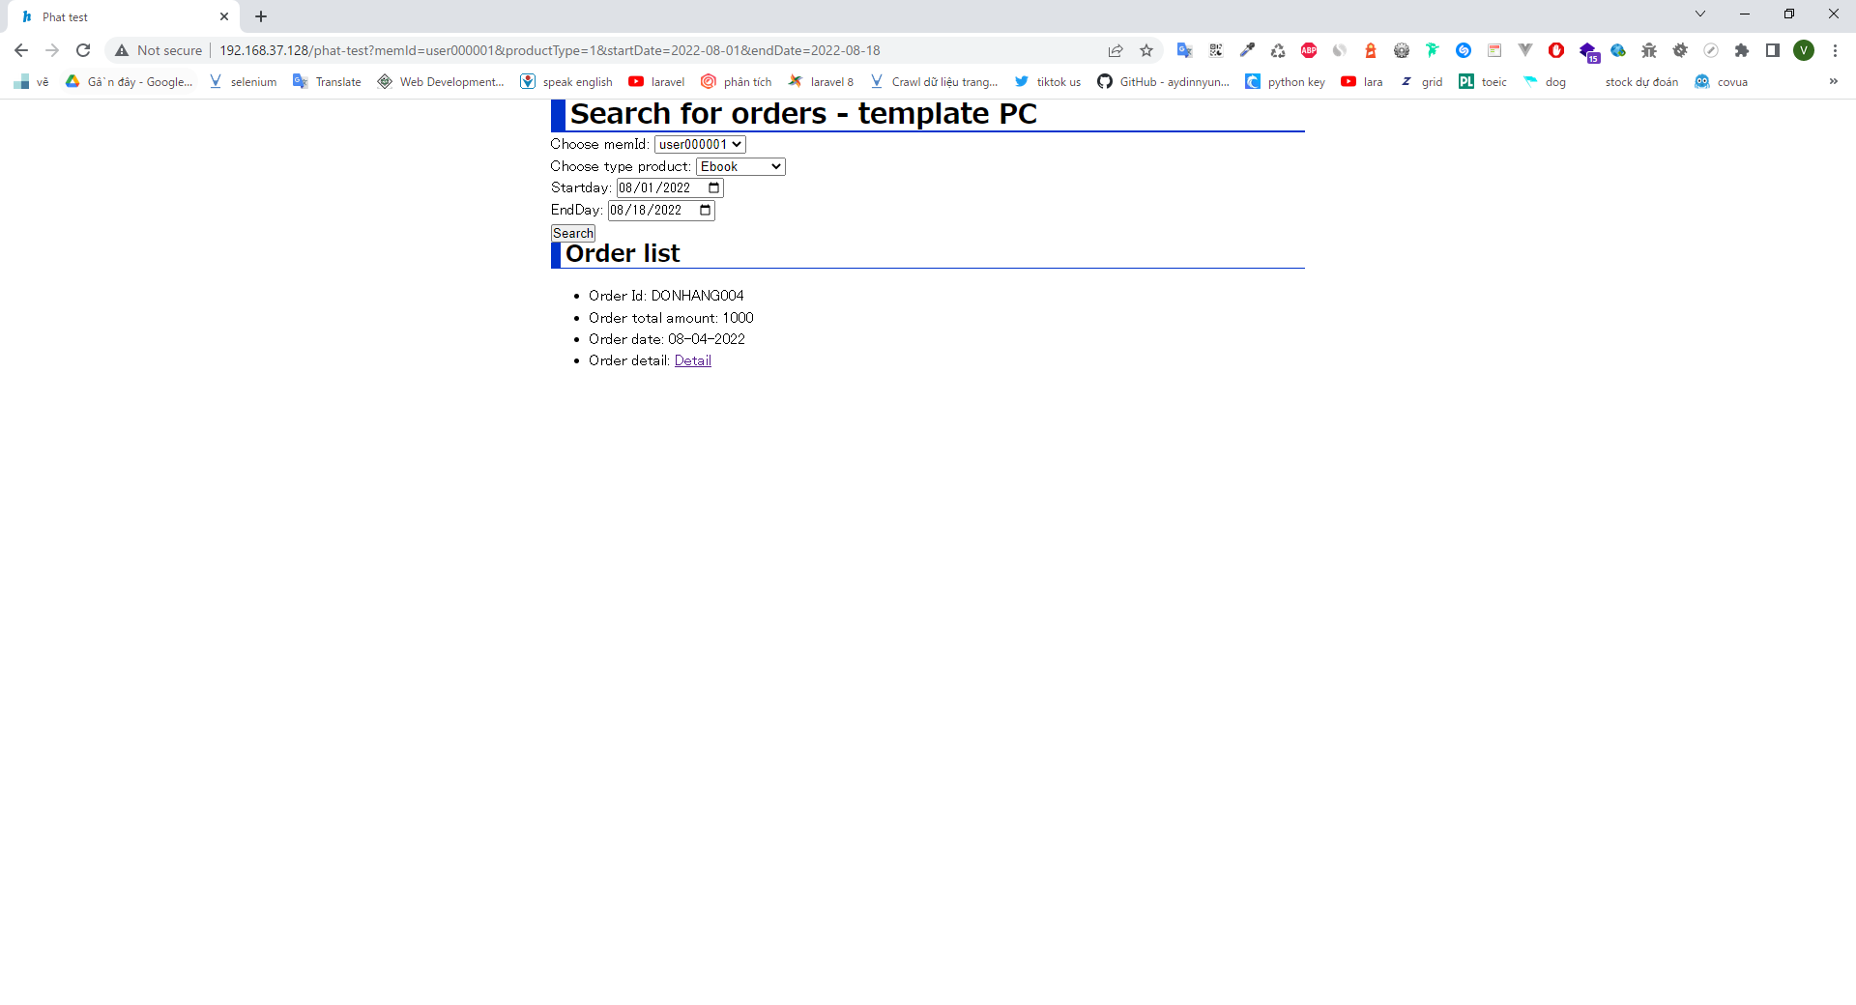
コマンド実行

実行結果

008
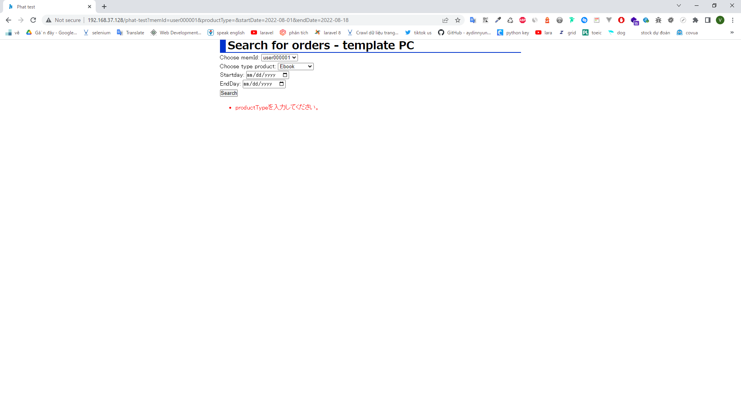
コマンド実行

実行結果

010

コマンド実行

実行結果
 | 1

011
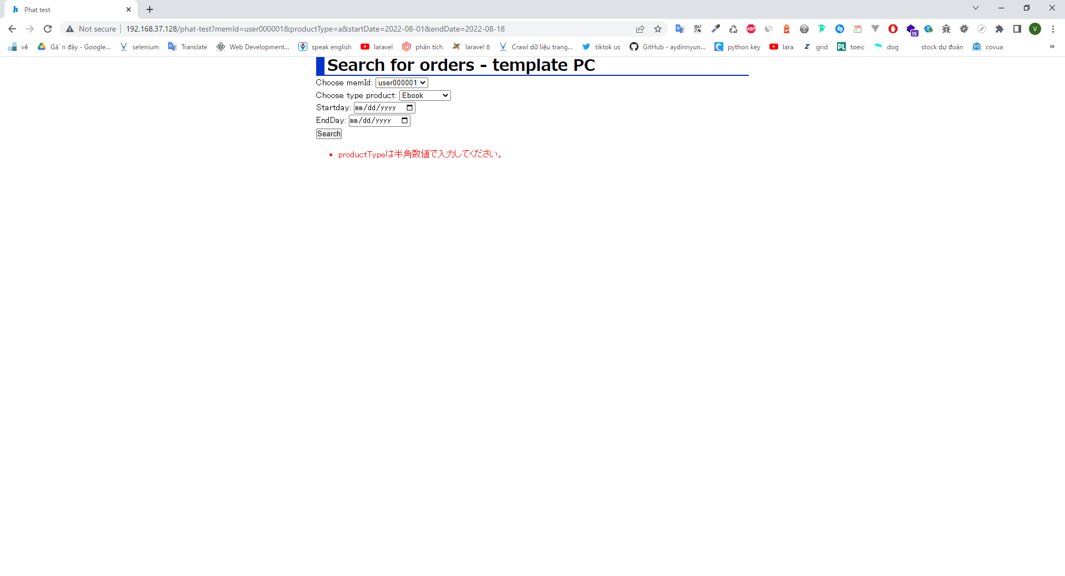
コマンド実行

実行結果

012
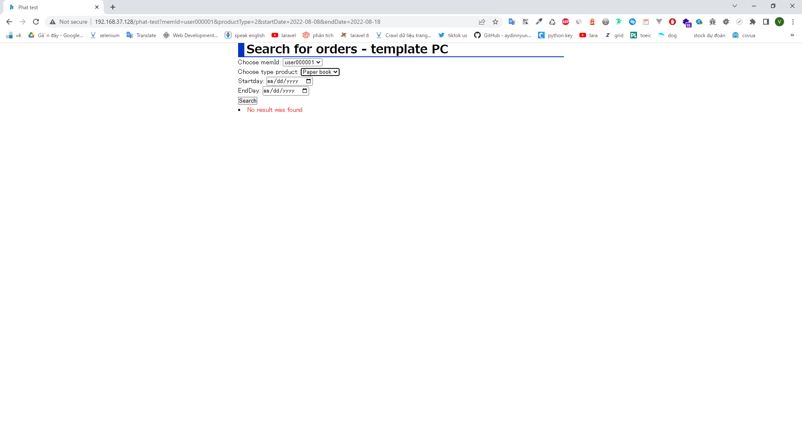
コマンド実行

実行結果

014

コマンド実行

実行結果

015

コマンド実行

実行結果
 | 1

016
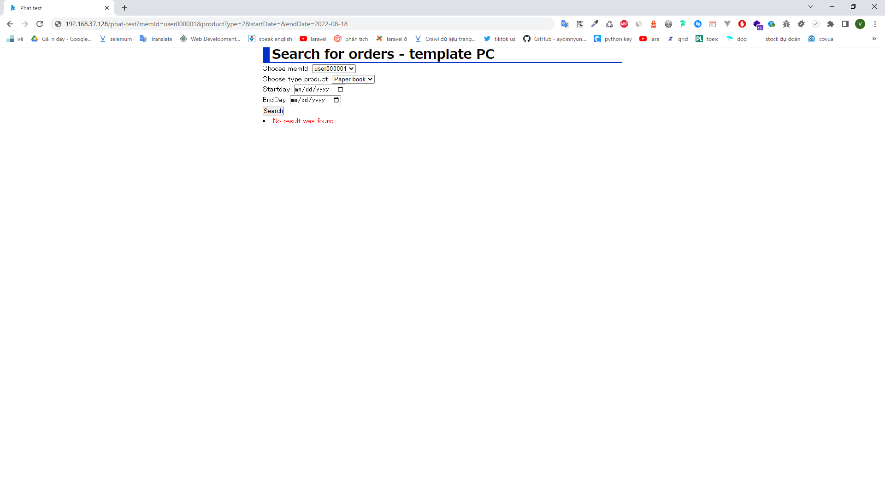
コマンド実行

実行結果
 | 1

020

コマンド実行

実行結果
 | 1

021
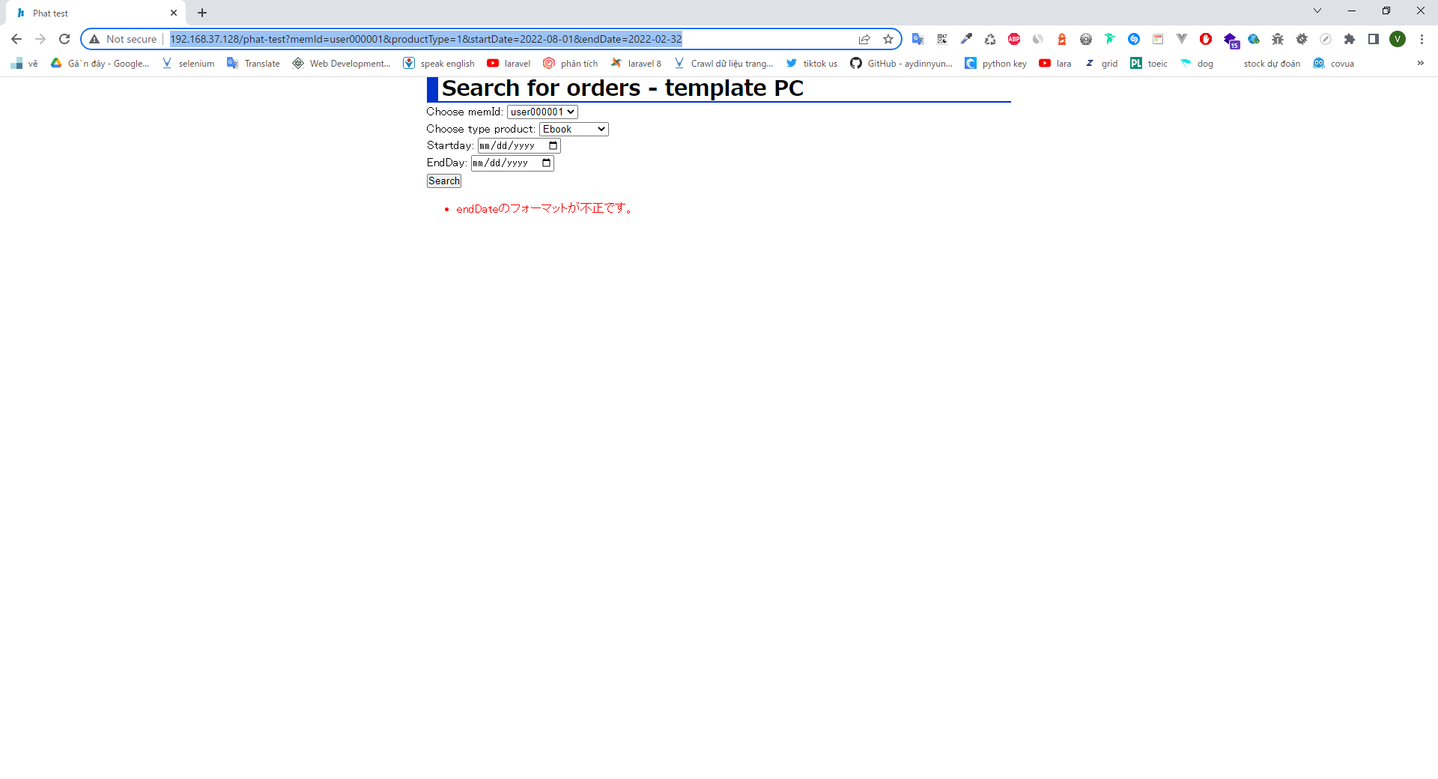
コマンド実行

実行結果
 | 1

024

コマンド実行

実行結果

026

コマンド実行

実行結果
 | 1

028
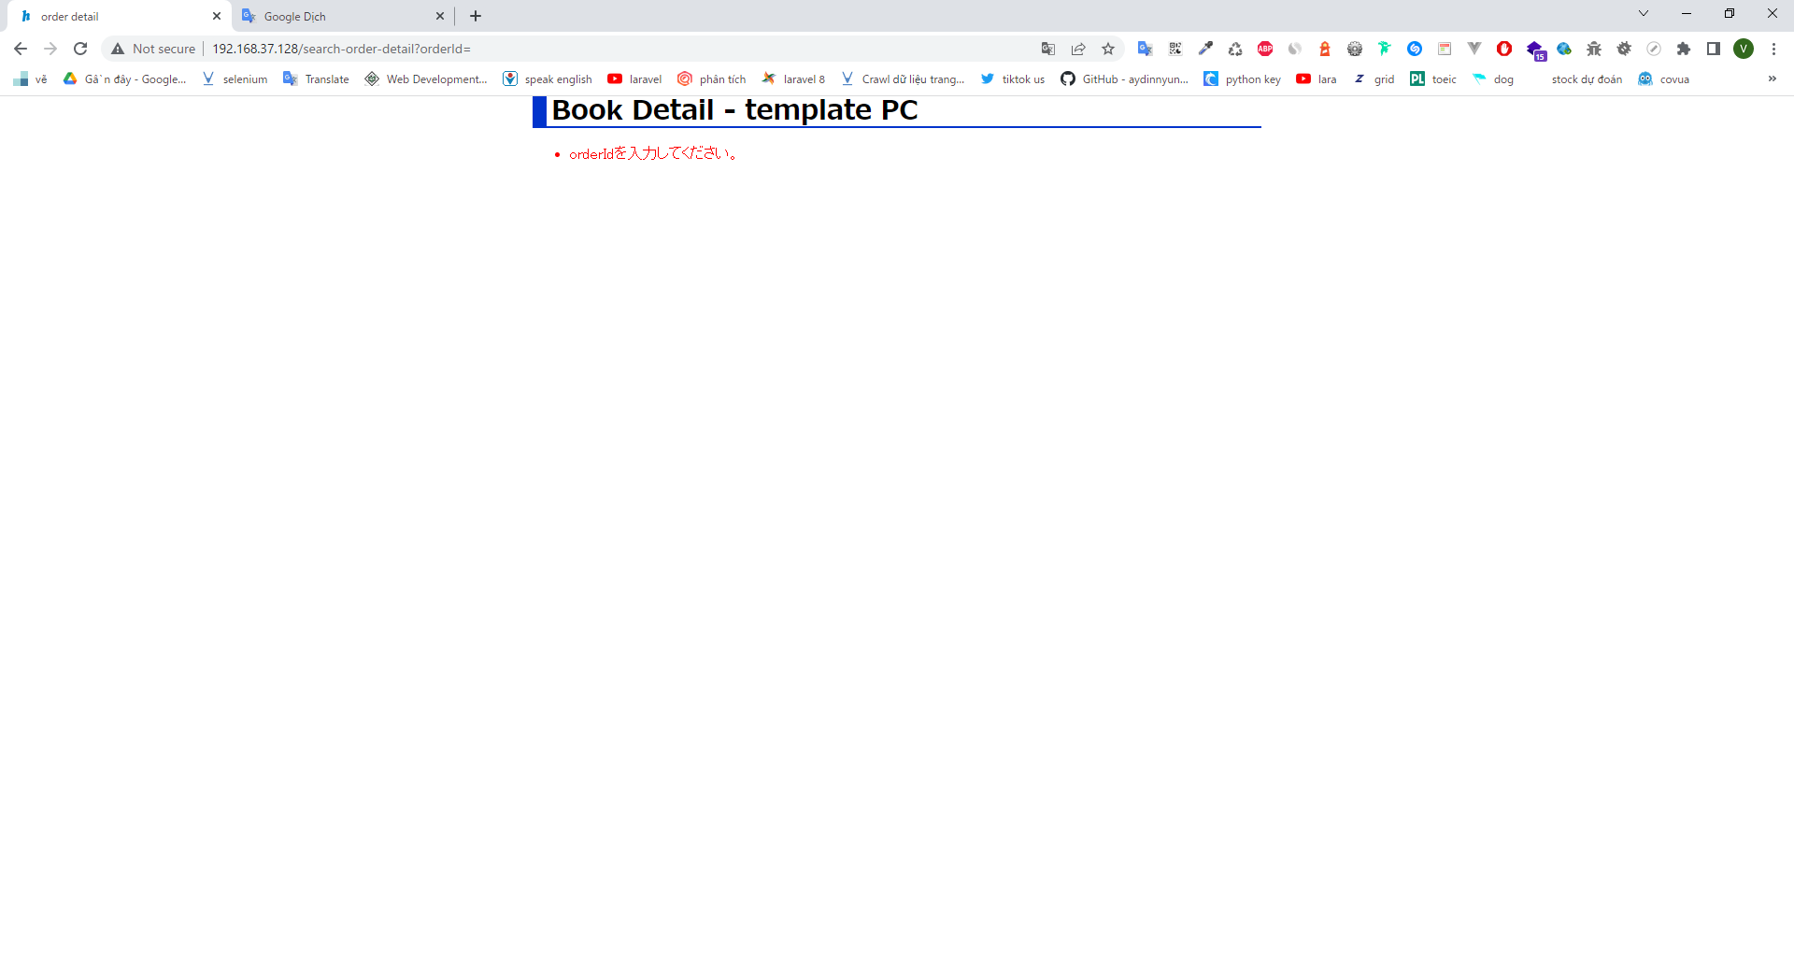
コマンド実行

実行結果
 | 1

029
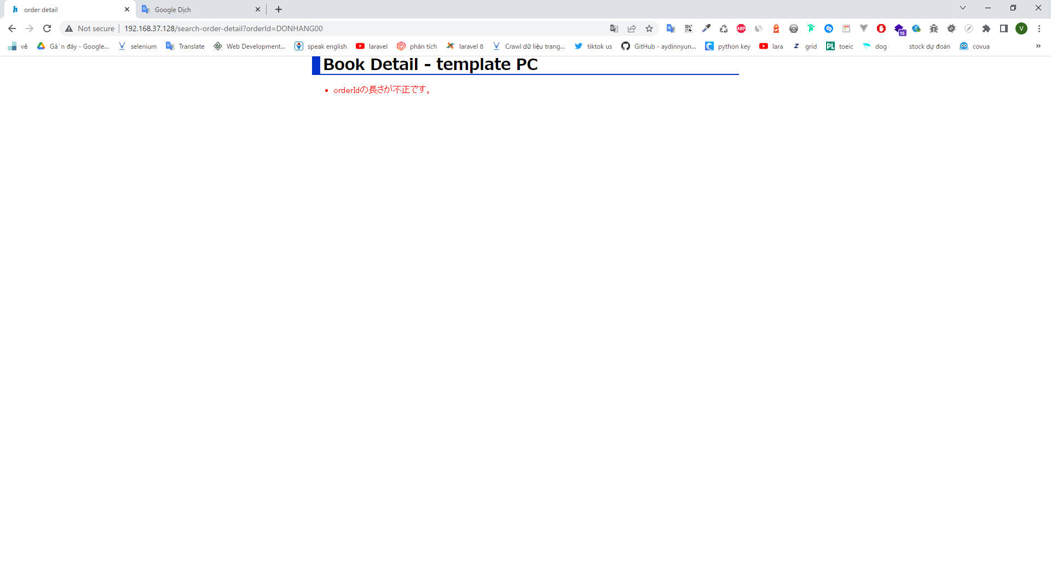
コマンド実行

Với memberId nhập vào 9 kí tự
実行結果

030

コマンド実行

Với memberId nhập vào 11 kí tự
実行結果
 | 1

031
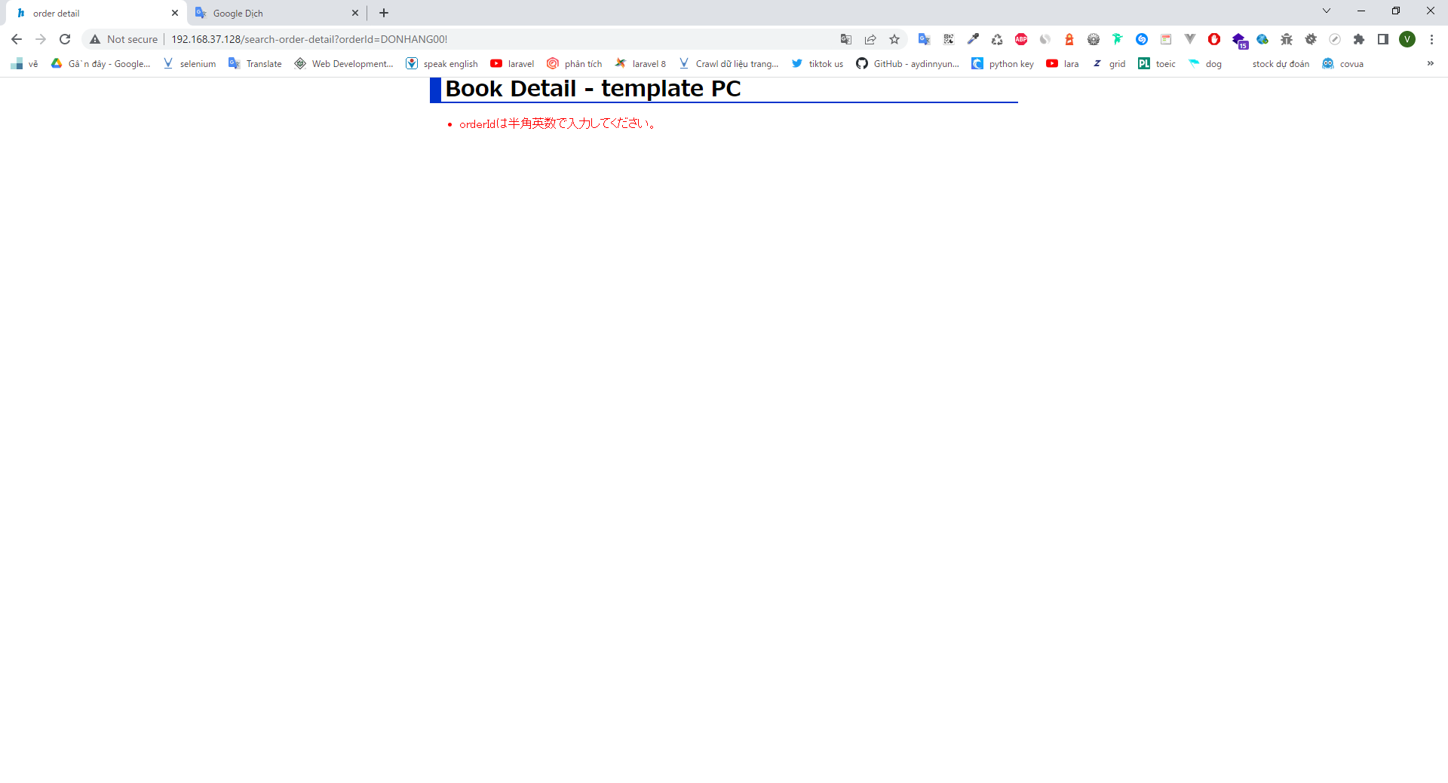
コマンド実行

実行結果
 | 1

032

コマンド実行

実行結果
 | 1

033
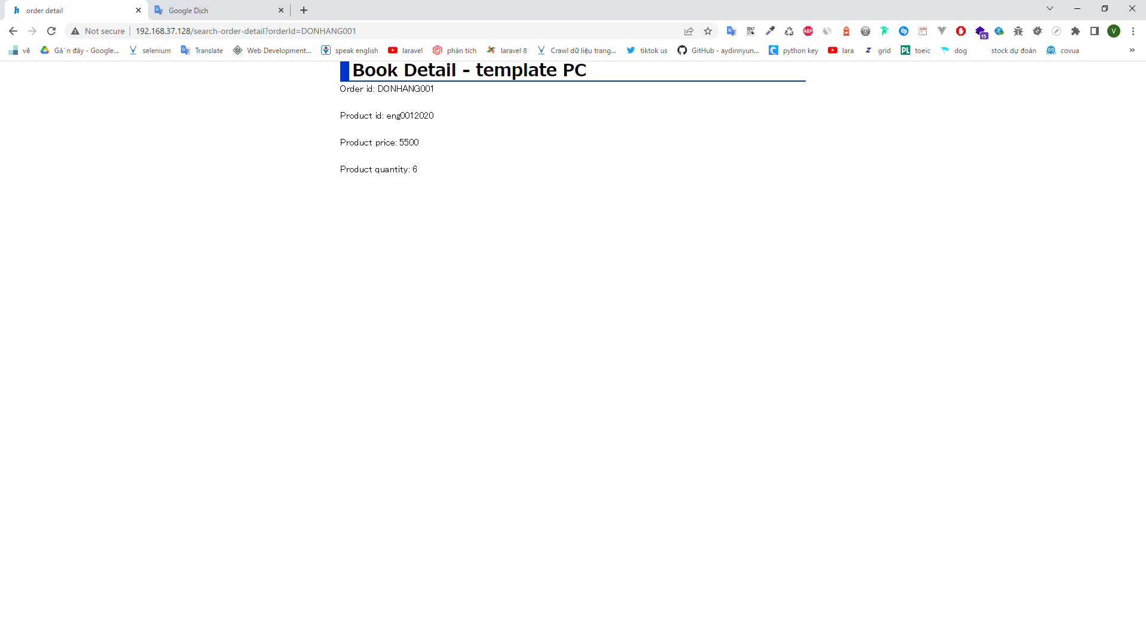
コマンド実行

実行結果
 | 1

